scores
 | Checklist succesvolle teamleider
 |  | Score door de teamleider zelf score op dd-mm-2023 | score door "ABCt" op dd-mm-2023 | score door "EDF" op dd-mm-2023 | score door leidinggevende "XYZ" op dd-mm-2023
1. dagelijkse operatie | heeft voldoende zicht op de dagelijkse werkvoorraad van het team | 6 | 8 | 5 | 4 | 1: nee; 10: ja
 | heeft voldoende zicht op de beschikbare capaciteit (kwantitatief en kwalitatief) van het team | 7 | 7 | 5 | 7 | schaal 1-10, rapportcijfer; is een meting o.b.v. gevoel; als er een concrete meting is dan is dat beter
 | zorgt er voor dat het dagelijkse werk gereed is aan het eind van de dag | 7 | 7 | 5 | 3 | schaal 1-10, rapportcijfer; is een meting o.b.v. gevoel; als er een concrete meting is dan is dat beter
 | het aantal klachten is binnen de norm | 7 | 7 | 5 | 2 | schaal 1-10, rapportcijfer; is een meting o.b.v. gevoel; als er een concrete meting is dan is dat beter
 | de kosten zijn binnen budget | 6 |  |  | 2 | 1: verslechterd; 6: gelijk gebleven; 10: verbeterd; elke cijfer tussen 1 en 10 is mogelijk
 | communiceert regelmatig over behaalde resultaten | 7 | 6 | 5 | 3
 |  | ================ | ================ | ================ | ================
 |  | 6.7 | 7.0 | 5.0 | 3.5

2. continu verbeteren | snapt het belang van continu verbeteren; de wil om te streven naar perfectie is aanwezig | 6 | 7 | 7 | 4 | 1: geen enkele keer; 5: af en toe; 10: heel vaak
 | hanteert de standaard aanpak voor continu verbeteren | 6 | 6 | 6 | 5 | schaal 1-10, rapportcijfer
 | is (samen met team) constant gericht op verbeter-mogelijkheden | 6 | 7 | 6 | 6 | schaal 1-10, rapportcijfer
 | kiest liever voor kleine dan voor grote verbetersuggesties | 7 | 6 | 7 | 4 | schaal 1-10, rapportcijfer
 | communiceert voldoende over de stand van de verbetersuggesties | 7 | 5 | 6 | 7 | schaal 1-10, rapportcijfer
 | boekt voldoende resultaten op het gebied van verbeteren | 7 | 6 | 6 | 8 | schaal 1-10, rapportcijfer
 | snapt dat experimenteren nuttig kan zijn en past dit ook toe | 7 | 7 | 7 | 3 | schaal 1-10, rapportcijfer
 | ondersteunt medewerkers / team om oplossingen te bedenken zonder zelf de antwoorden te geven |  |  | 8
 |  | ================ | ================ | ================ | ================
 |  | 6.6 | 6.3 | 6.6 | 5.3

3. ontwikkeling medewerkers en team | is in staat om te ondersteunen / coachen afhankelijk van persoon en situatie | 6 | 6 | 5 | 8 | schaal 1-10, rapportcijfer
 | is in staat (beter is: doet het) goed te luisteren en door te vragen | 6 | 7 | 6 | 8 | schaal 1-10, rapportcijfer
 | is gericht op het bevorderen van Plezier in het werk | 6 | 7 | 6 | 8 | schaal 1-10, rapportcijfer
 | zorgt dat juiste man/vrouw op juiste plek zit; benut en ontwikkelt talenten | 6 | 7 | 7 | 8 | schaal 1-10, rapportcijfer
 | zorgt voor een veilige werkomgeving waar openheid en vertrouwen heerst; beloont gewenst gedrag |  | 6 | 7 | 9
 | is gericht op het leren van fouten | 6 | 7 | 7 | 9 | schaal 1-10, rapportcijfer
 | kent de werkprocessen en kan medewerker helpen werk beter uit te voeren | 7 | 7 | 8 | 9 | schaal 1-10, rapportcijfer
 | is regelmatig op de werkvloer om te horen wat er gebeurt en waar verbeterpotentieel ligt ("Gemba"); kent de feiten door zelf waar te nemen |  | 6 | 5 | 10
 | snapt het belang van de ontwikkeling van medewerkers | 7 | 8 | 7 | 9 | schaal 1-10, rapportcijfer
 | is gericht op de ontwikkeling van het team (M1-M4; nog toelichten) | 6 | 7 | 6 | 8
 |  |  |  |  | 7
 |  | ================ | ================ | ================ | ================
 |  | 6.3 | 6.8 | 6.4 | 8.5

4. vaardigheden | plannen (toelichting nog opnemen) op team-niveau | 7 | 9 | 7 | 3 | schaal 1-10, rapportcijfer
 | organiseren (toelichting nog opnemen) op team-niveau | 7 | 8 | 7 | 4 | schaal 1-10, rapportcijfer
 | stelt heldere doelen en geeft aan wat van medewerkers wordt verwacht | 6 | 9 | 6 | 5
 | communiceren (toelichting nog opnemen) | 7 | 8 | 5 | 3 | schaal 1-10, rapportcijfer
 | feedback (toelichting nog opnemen) | 6 | 8 | 5 | 4
 | delegeren (toelichting nog opnemen) | 6 | 9 | 6 | 6 | schaal 1-10, rapportcijfer
 | conflictmanagement (toelichting nog opnemen) | 6 | 8 | 6 | 5
 | time-management (toelichting nog opnemen) op persoonlijke niveau; zelf-regulatie | 6 | 9 | 7 | 5 | schaal 1-10, rapportcijfer
 | stress-bestendig? (toelichting nog opnemen) | 6 | 9 | 7 | 5
 | prioriteiten stellen of bij time-management? | 6 | 8 | 7 | 4
 | klant focus / belang / kennis (toelichting nog opnemen) | 6 | 9 | 8 | 7
 | hoofd- en bijzaken kunnen onderscheiden; to-the-point; kern-achtig | 7 | 8 | 8 | 7
 | vertoont voorbeeldgedrag; walk-the-talk; komt afspraken na; communiceert regelmatig; is oplossings-gericht | 7 | 6 | 6 | 7
 | stimuleert eigenaarschap en betrokkenheid van medewerkers | 8 | 7 | 7 | 8
 | beoordeling resultaten versus controle van werkzaamheden (nog toelichten) | 8 | 7 | 7 | 7
 | staat open voor feedback / kritiek (nog toelichten); reflecteert/leert | 8 | 8 | 8 | 7
 | in staat andere te motiveren en enthousiasmeren | 6 | 7 | 6 | 4
 | respect for people | 6 | 8 | 8 | 3
 |  | ================ | ================ | ================ | ================
 |  | 6.6 | 8.1 | 6.7 | 5.2

5. persoonlijke kenmerken | 1. Visie: het ontwikkelen van en sterk geloven in een toekomst beeld voor jezelf, je team of je organisatie, dat leidend is in al je acties | 7 | 7 | 7 | 3 | schaal 1-10, rapportcijfer
(naar drs. A. Nagel: Essenties van Leiderschap) | 2. Inspiratie: mensen aanzetten en bezielen tot excelleren | 6 | 6 | 6 | 2 | schaal 1-10, rapportcijfer
 | 3. Lef: de durf te hebben om nieuwe zaken aan te pakken, risico’s te lopen, impopulaire maatregelen te treffen, je stevig neer te zetten en je tegelijkertijd kwetsbaar op te stellen | 7 | 8 | 7 | 8 | schaal 1-10, rapportcijfer
 | 4. Sensitiviteit: in staat zijn vele vormen van informatie en indrukken op te pikken uit je omgeving en jouw wijze van interpreteren van deze informatie te onderkennen | 7 | 7 | 6 | 7 | schaal 1-10, rapportcijfer
 | 5. Integriteit: leven in overeenstemming met je persoonlijke waarden in verbinding met hetgeen algemeen aanvaardbaar is en daarin een voorbeeld voor anderen zijn | 7 | 8 | 7 | 6 | schaal 1-10, rapportcijfer
 | 6. Vernieuwing: openstaan voor andere perspectieven en buiten bestaande kaders zoeken naar nieuwe mogelijkheden en deze enthousiast met anderen kunnen realiseren | 7 | 7 | 7 | 5 | schaal 1-10, rapportcijfer
 | 7. Blijven leren: vanuit een reflectieve houding fouten interpreteren als leermomenten, nieuwsgierig zijn naar nieuwe perspectieven en het effectief kunnen benutten van nieuwe ervaringen om uiteindelijk continu te kunnen groeien als mens en als leider | 6 | 6 | 8 | 4 | schaal 1-10, rapportcijfer
 |  | ================ | ================ | ================ | ================
 |  | 6.7 | 7.0 | 6.9 | 5.0

 | 1. dagelijkse operatie | 6.7 | 7.0 | 5.0 | 3.5
 | 2. continu verbeteren | 6.6 | 6.3 | 6.6 | 5.3
 | 3. ontwikkeling medewerkers en team | 6.3 | 6.8 | 6.4 | 8.5
 | 4. vaardigheden | 6.6 | 8.1 | 6.7 | 5.2
 | 5. persoonlijke kenmerken | 6.7 | 7.0 | 6.9 | 5.0
 |  | =============== | =============== | =============== | ===============
 |  | 6.6 | 7.0 | 6.3 | 5.5

Score checklist succesvolle teamleider

korte uitleg
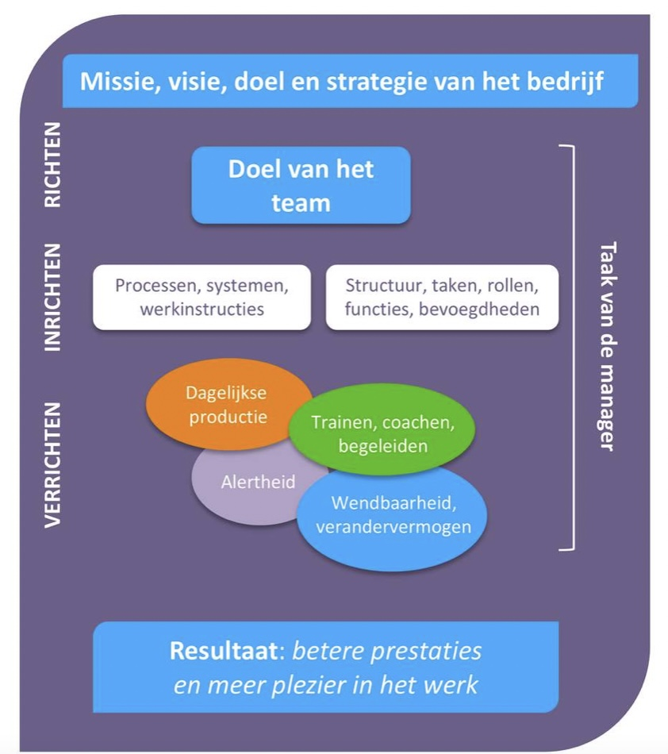
1 | om een teamleider helderheid te geven van wat verwacht is deze opzet bruikbaar
2 | de basis is om zicht op de huidige prestaties van een teamleider te krijgen met als invalshoeken: wat vindt de teamleider zelf, wat vinden 2 anderen en wat vindt de leidinggevende
3 | om vervolgens acties af te spreken waarmee de prestaties beter worden
4 | aktielijst is dan tevens bedoeld om de acties te monitoren

note | lijst met aspecten is natuurlijk aan te passen; zie dit als een voorzet

 | verdere uitleg zie https://onlinetouch.nl/vavia/vavia-digizine-editie-8-2022

